画面詳細
プロジェクト名 |  |  |  | システム名 |  | 画面レイアウト設計書 |  |  |  |  |  |  | 作成者 |  | 作成日 |  | 更新者 |  | 更新日
体験型Java研修 |  |  |  | LMS学習管理システム |  | 成果報告会予約状況詳細画面 |  |  |  |  |  |  | 岡野 |  | 2023-11-08

 | 画面イメージ

 |  | 【講師権限】

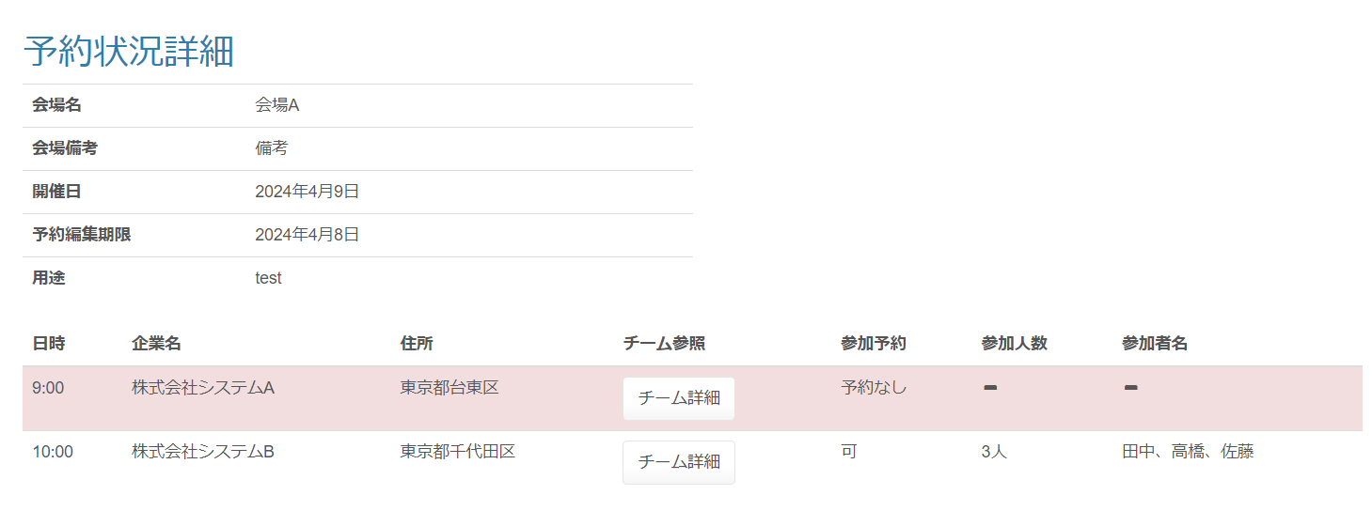

 |  | 【企業担当者権限】

 | 画面表示項目
 | No |  | 項目名 |  | データ元 |  |  |  |  | 備考 |  |  |  |  |  |  |  | 権限ごとの 表示可否
 |  |  |  |  | テーブル名 |  |  | フィールド |  |  |  |  |  |  |  |  |  | 受 | 講 | 企 | 管 | 育
 | 1 |  | タイトル |  | - |  |  | - |  | 『予約状況詳細』と表示 |  |  |  |  |  |  |  | - | ○ | ○ | ○
 | 2 |  | 会場名 |  | m_place |  |  | place_name |  |  |  |  |  |  |  |  |  | - | ○ | ○ | ○
 | 3 |  | 会場備考 |  | m_place |  |  | place_note |  |  |  |  |  |  |  |  |  | - | ○ | ○ | ○
 | 4 |  | 開催日 |  | m_presentation_schedule |  |  | presentation_date |  | yyyy年MM月dd日 |  |  |  |  |  |  |  | - | ○ | ○ | ○
 | 5 |  | 予約編集期限 |  | m_presentation_schedule |  |  | edit_limit |  | yyyy年MM月dd日 |  |  |  |  |  |  |  | - | ○ | ○ | ○
 | 6 |  | 用途 |  | m_presentation_schedule |  |  | purpose |  |  |  |  |  |  |  |  |  | - | ○ | ○ | ○
 | 成果報告会予約状況一覧※1
 | 7 |  | 日時 |  | m_presentation_schedule_detail |  |  | presentation_time |  | hh:mm |  |  |  |  |  |  |  | - | ○ | ○ | ○
 | 8 |  | 企業名 |  | m_company |  |  | company_name |  |  |  |  |  |  |  |  |  | - | ○ | ○ | ○
 | 9 |  | 住所 |  | m_company |  |  | address |  |  |  |  |  |  |  |  |  | - | ○ | ○ | ○
 | 10 |  | チーム参照 |  | - |  |  | - |  | 『チーム詳細』ボタンを表示 |  |  |  |  |  |  |  | - | ○ | ○ | ○
 | 11 |  | 参加予約 |  | t_presentation_company |  |  | join_able_flg |  | 未予約の場合『予約なし』と表示 予約済みの場合『可』と表示 |  |  |  |  |  |  |  | - | ○ | ○ | ○
 | 12 |  | 参加人数 |  | t_presentation_company |  |  | join_amount |  | 参加人数が登録されている場合『XX人』と表示 参加人数が登録されていない場合『-』と表示 |  |  |  |  |  |  |  | - | ○ | ○ | ○
 | 13 |  | 参加者名 |  | t_presentation_company |  |  | join_name |  | 参加者名が登録されている場合表示 参加者名が登録されていない場合『-』と表示 |  |  |  |  |  |  |  | - | ○ | ○ | ○
 | （※1）講師権限でログイン時、予約がされていない成果報告会がある場合赤色背景色（class="danger"）にする

 | 入力パラメータ
 | No |  | 項目名 |  | 物理名 |  | コントロール |  | FORMクラスの入力チェック |  |  |  |  | 送信 方法 |  | 備考
 |  |  |  |  |  |  |  |  | 必須 | 桁数 | 最大値 | 最小値 | その他
 | 『チーム詳細』ボタン押下
 | 1 |  | 成果報告会スケジュールID |  | presentationScheduleId |  | hidden |  | - | - | - | - | - | GET
 | 2 |  | 成果報告会チームID |  | presentationTeamId |  | hidden |  | - | - | - | - | - | GET

